Escolha do VentiladorExaustor
Vazão [m³/h] | Tempo [h] |  |  |  | massa CO2 capturado [g] | 142000.1 | Horas ligado | 10 | Vazão [m³/min] | Tempo [min]
154347.9348 | 1 |  |  |  | massa CO2 em 1m³ de ar a 550 ppm | 0.92 | Qnt de Aparelhos | 2 | 2572.46558 | 60
77173.96739 | 2 |  |  |  | volume de ar | 154347.9348 | Potência [KW] | 5.2366 | 1286.23279 | 120
51449.31159 | 3 |  |  |  | massa CO2 capturado [kg] | 142.0001 | Consumo [KWh] | 20 | 857.4885266 | 180
38586.9837 | 4 |  |  |  | Potência [W] |  | Emissão de CO2 [tCO2] | 0.001234 | 643.1163949 | 240
30869.58696 | 5 | 8.529596102 |  | Eletrônicos | 17.600 |  | Emissão de CO2 [kgCO2] | 1.234 | 514.4931159 | 300
25724.6558 | 6 |  |  | Motor Exaustor | 2200 |  | É viável! |  | 428.7442633 | 360
22049.70497 | 7 |  |  | Bomba 1 | 120 |  |  |  | 367.4950828 | 420
19293.49185 | 8 |  |  | Bomba 2 | 120 |  |  |  | 321.5581975 | 480
17149.77053 | 9 | 4.738804261 |  | Bomba 3 | 120 |  |  |  | 285.8295089 | 540
15434.79348 | 10 |  |  | Bomba 4 | 120.000 |  |  |  | 257.246558 | 600
14031.63043 | 11 |  |  | Bomba 5 | 560.000 |  |  |  | 233.8605072 | 660
12862.3279 | 12 |  |  | Bomba 6 | 186.000 |  |  |  | 214.3721316 | 720
11872.91806 | 13 |  |  | Separador | 1,793.000 |  |  |  | 197.8819677 | 780
11024.85248 | 14 |  |  | Total | 5,236.600 |  |  |  | 183.7475414 | 840
10289.86232 | 15 |  |  |  |  |  |  |  | 171.4977053 | 900

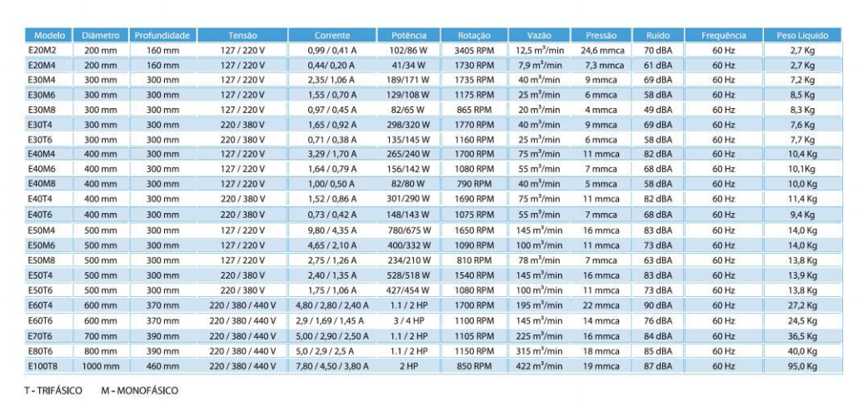

 | Fonte: https://www.ventisilva.com.br/catalogo_ventisilva.pdf

Potência [hp] | Escolha | Valor unidade | Material Carcaça | Alimentação | Tempo de funcionamento | Emissão de CO2 [kg]
1.1 - 2 | E80T6 | R$5,574.83 | Chapa aço carbono | 3F6P | 4-5h | 0.92019363958
1.1 - 2 | E70T6 | R$ 5,141.57 | Chapa aço carbono | 3F6P | 6h | 1.1042323675
3.0 - 4 | E60T6 | R$ 3,990.70 | Chapa aço carbono | 3F6P | 9h | 3.3126971136
1.1 - 2 | E60T4 | R$ 3,784.27 | Chapa aço carbono | 3F4P | 7h | 1.2882710954

